problema de mercadeo
Se está trabajando en el presupuesto de inversión de mercadeo para el próximo semestre. Se está destinando el flujo de efectivo por inyectar a 5 marcas distintas. Las cantidades máximas brindadas por cada marca son las siguientes: Maggi 3M, Nesquik 3M, Nido 2M, La lechera 1M y Nescafe 1M.
Regional ha solicitado generar unos beneficios mínimos por cada uno de los rubros: Personal (63K), Activaciones en puntos de venta (10K), Promociones (15K) , Concurso de ventas (1K).
El desembolso de efectivo impacta de una manera distinta al margen de cada una de las marcas. El siguiente listado detalla la afectación al margen por cada millón invertido en la marca: Maggui: 5%, Nesquik: 5%, Nido: 7.9%, La Lechera: 0.3%, Nescafé: 14.3%. El principal objetivo de dirección es lograr invertir con la menor afectación al margen global de la compañía.
¿Cuál es su plan a presupuestar? Emita tantos comentarios sean posibles para una mejor comprensión y toma de decisiones presentes y a futuro.
 | Variables(Marcas) | Personal | Activaciones | Promociones | Incentivos | Regalias
 | x1 | 5000 | 1.1 | 1.4 | 0.18 | 0
 | x2 | 29300 | 1.8 | 5.4 | 0.06 | 0
 | x3 | 5300 | 0.5 | 0.9 | 0.06 | 10
 | x4 | 3000 | 2.2 | 0.5 | 0.07 | 28
 | x5 | 4000 | 1.2 | 0.6 | 0.15 | 3
 | min | 63k | 10k | 15k | 1k

 |  | X1 | X2 | X3 | X4 | X5 |  | RHS | Equation form
 | Minimize | 0.05 | 0.05 | 0.08 | 0.03 | 0.14 |  |  | Min .05X1 + .05X2 + .08X3 + .03X4 + .14X5
 | Limite MAGGI | 1 | 0 | 0 | 0 | 0 | <= | 3 | X1 <= 3
 | Limite Nesquik | 0 | 1 | 0 | 0 | 0 | <= | 3 | X2 <= 3
 | Limite Nido | 0 | 0 | 1 | 0 | 0 | <= | 2 | X3 <= 2
 | Limite La Lechera | 0 | 0 | 0 | 1 | 0 | <= | 1 | X4 <= 1
 | Limite Nescafé | 0 | 0 | 0 | 0 | 1 | <= | 1 | X5 <= 1
 | Requisito Personal | 5000 | 29300 | 5300 | 3000 | 4000 | >= | 63000 | 5000X1 + 29300X2 + 5300X3 + 3000X4 + 4000X5 >= 63000
 | Requisito Activaciones | 1100 | 1800 | 500 | 2200 | 1200 | >= | 10000 | 1100X1 + 1800X2 + 500X3 + 2200X4 + 1200X5 >= 10000
 | Requisito Promociones | 1400 | 5400 | 900 | 500 | 600 | >= | 15000 | 1400X1 + 5400X2 + 900X3 + 500X4 + 600X5 >= 15000
 | Requisito Incentivos | 180 | 60 | 60 | 70 | 150 | >= | 1000 | 180X1 + 60X2 + 60X3 + 70X4 + 150X5 >= 1000

SOLUCION (Carta de reporte) |  |  |  |  |  |  |  |  | SOLUCION POMQM
Actualización sobre el Plan de Presupuestación y Resultados de Inversión
Estimado equipo,
Quiero compartir una actualización sobre los resultados del análisis de presupuestación de nuestras principales marcas. A continuación, se resumen los puntos clave:
Inversiones:
Se ha asignado el máximo permitido a las marcas Maggi, Nesquik, La Lechera y Nescafé, mientras que Nido recibe $1 millón, cumpliendo con las restricciones.
Cumplimiento de requisitos:
Se cumplen las inversiones mínimas requeridas en Personal ($63,000), Activaciones ($10,000), Promociones ($15,000) e Incentivos ($1,000).
Holgura:
Existe una holgura significativa en la inversión de personal, con un excedente de $52,200, lo que proporciona flexibilidad en esa área.
Minimización del impacto en el margen:
El valor de Zmin es 0.55, asegurando un impacto mínimo en el margen global, lo que confirma una distribución efectiva de las inversiones.
Recomendamos seguir priorizando marcas como Maggi y Nesquik, que generan alto retorno con bajo impacto en margen, y continuar monitoreando La Lechera y Nescafé.
Saludos cordiales.
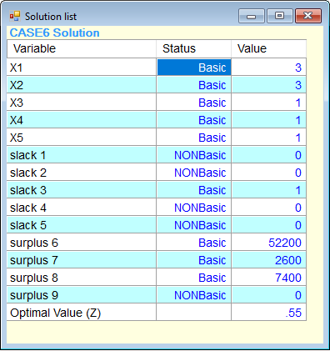

 |  |  |  |  |  |  |  |  |  | INVERSION MAGGI
 |  |  |  |  |  |  |  |  |  | INVERSION NESQUIK
 |  |  |  |  |  |  |  |  |  | INVERSION NIDO
 |  |  |  |  |  |  |  |  |  | INVERSION LA LECHERA
 |  |  |  |  |  |  |  |  |  | INVERSION NESCAFÉ

 |  |  |  |  |  |  |  |  |  | SOBRA INVERSION NIDO

Importacion
 | ANALISIS DEL PROBLEMA

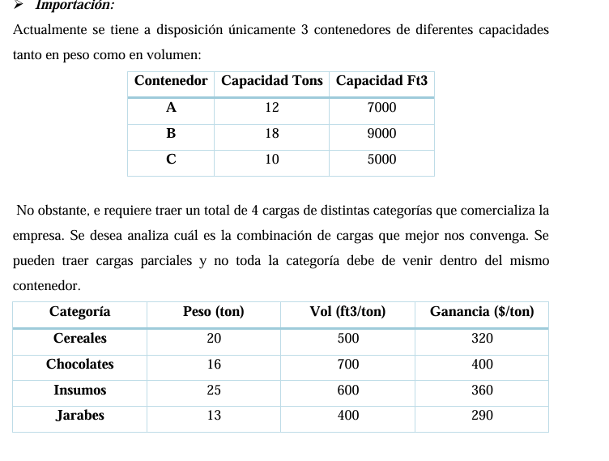
Objetivo: | Maximizar las ganancias
 |  |  |  |  |  |  |  |  |  |  |  |  |  |  | Funcion Objetivo
 |  |  |  |  |  |  |  |  |  |  |  |  |  |  | Max 320XCA + 320XCB + 320XCC + 400XCHA + 400XCHB + 400XCHC + 360XIA + 360XIB + 360XIC + 290XJA + 290XJB + 290XJC
Variables decision | Xmn | Donde | m= producto a importar (C,CH,I,J)

 |  |  | Cereales(C),Chocolates(CH),Insumos(I),Jarabes(J)
 |  |  | n= Contenedores disponibles (A,B,C)

DATOS
Requerimientos |  | Productos Por Contenedor |  |  |  |  |  |  |  |  |  |  |  | RESTRICCIONES
 |  | XCA | XCB | XCC | XCHA | XCHB | XCHC | XIA | XIB | XIC | XJA | XJB | XJC | Capacidad TON Contenedor A |  | XCA + XCHA + XIA + XJA <= 12
PESO TON CONTA |  | 1 | 16 | 25 | 1 |  |  | 1 |  |  | 1 |  |  | Capacidad FT3 Contenedor A |  | 500XCA + 700XCHA + 600XIA + 400XJA <= 7000
VOLUMEN FT3/TON CONT A |  | 500 |  |  | 700 |  |  | 600 |  |  | 400 |  |  | Capacidad TON Contenedor B |  | XCB + XCHB + XIB + XJB <= 18
PESO TON CONTB |  |  | 1 |  |  | 1 |  |  | 1 |  |  | 1 |  | Capacidad FT3 Contenedor B |  | 500XCB + 700XCHB + 600XIB + 400XJB <= 9000
VOLUMEN FT3/TON CONT B |  |  | 500 |  |  | 700 |  |  | 600 |  |  | 400 |  | Capacidad TON Contenedor C |  | XCC + XCHC + XIC + XJC <= 10
PESO TON CONT C |  |  |  | 1 |  |  | 1 |  |  | 1 |  |  | 1 | Capacidad FT3 Contenedor C |  | 500XCC + 700XCHC + 600XIC + 400XJC <= 5000
VOLUMEN FT3/TON CONT C |  |  |  | 500 |  |  | 700 |  |  | 600 |  |  | 400 | TONELADAS CEREALES DISPONIBLES |  | XCA + XCB + XCC <= 20
TON CEREALES REQ |  | 1 | 1 | 1 |  |  |  |  |  |  |  |  |  | TONELADAS CHOCOLATES DISPONIBLES |  | XCHA + XCHB + XCHC <= 16
TON CHOCOLATE REQ |  |  |  |  | 1 | 1 | 1 |  |  |  |  |  |  | TONELADAS INSUMOS DISPONIBLES |  | XIA + XIB + XIC <= 25
TON INSUMOS REQ |  |  |  |  |  |  |  | 1 | 1 | 1 |  |  |  | TONELADAS JARABES DISPONIBLES |  | XJA + XJB + XJC <= 13
TON JARABES REQ |  |  |  |  |  |  |  |  |  |  | 1 | 1 | 1
GANANCIAS |  | 320$ |  |  | 400$ |  |  | 360$ |  |  | 290$

SOLUCION POMQM
 |  |  |  |  |  |  |  |  |  |  | SOLUCION
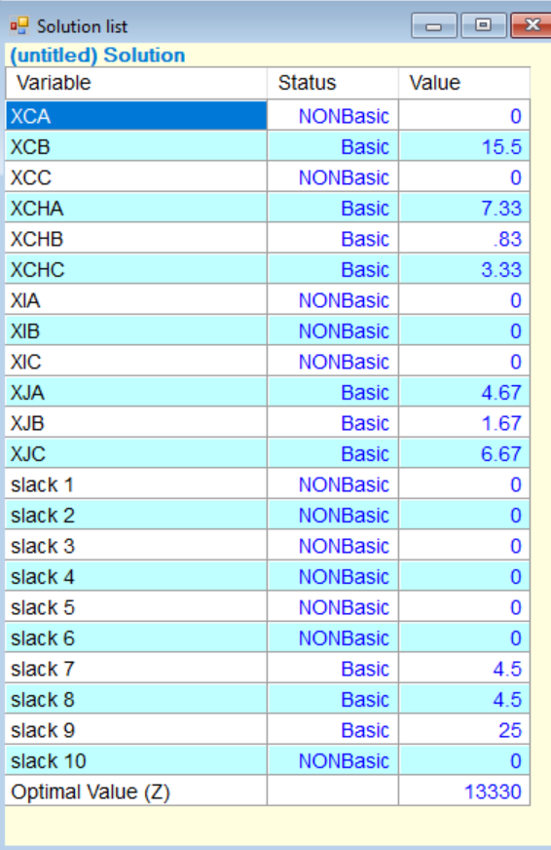
La solución obtenida muestra que los contenedores A, B y C se utilizan al máximo de su capacidad y volumen, distribuyendo los productos de manera eficiente. Se transportan 15.5 toneladas de cereales en el contenedor B, mientras que en los contenedores A y C no se transporta cereal. Para los chocolates, se transportan 7.33 toneladas en el contenedor A, 0.83 toneladas en el contenedor B y 3.33 toneladas en el contenedor C. No se transportan insumos debido a las limitaciones de espacio, aunque había 25 toneladas disponibles. Finalmente, se transportan 4.67 toneladas de jarabe en el contenedor A, 1.67 toneladas en el contenedor B y 6.67 toneladas en el contenedor C. Esto da como resultado una ganancia total de $13,330, que es el valor máximo posible dado que no se pueden llevar todos los productos debido a las restricciones de capacidad de los contenedores.

INFORMATICA
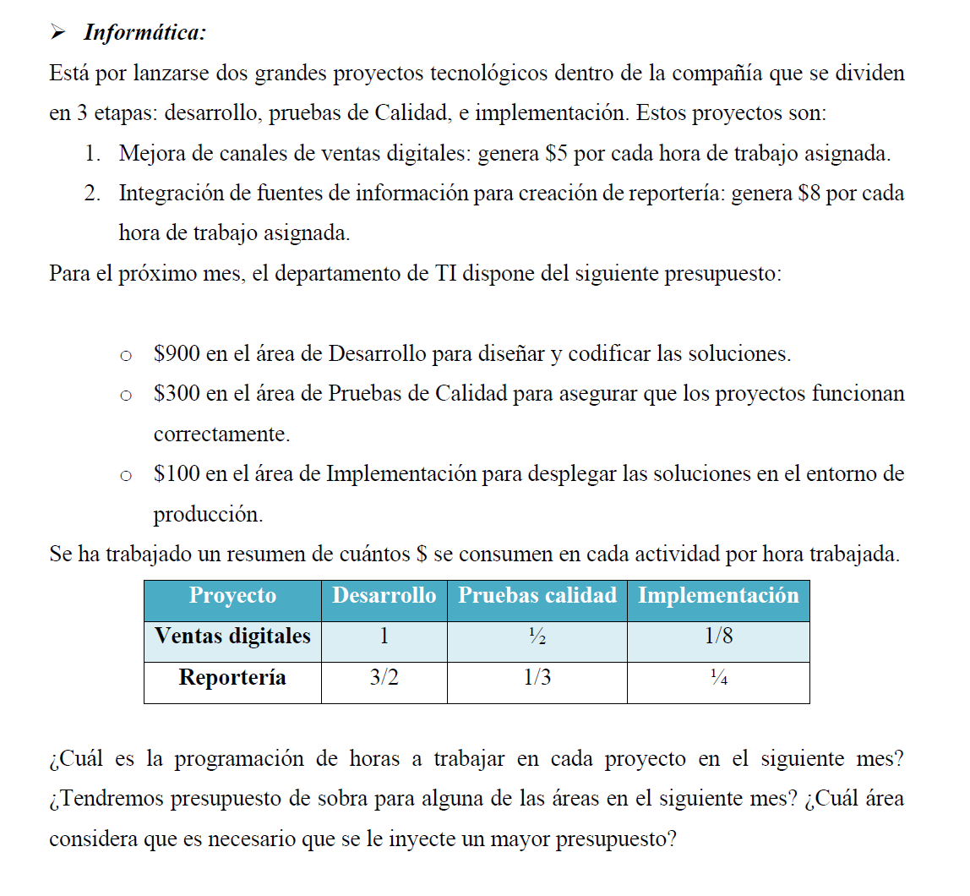

 | ANALISIS DEL PROBLEMA

Objetivo: | Maximizar las ganancias

Variables decision | Xi | Donde | X1= Horas trabajadas en ventas digitales

 |  |  | x2= Horas trabajadas en reposterias

 |  |  | DATOS |  |  | Funcion Objetivo
 |  |  | Procesos |  |  | Zmax= 5X1+8X2
 |  |  |  | x1 | x2
 |  |  | Desarollo | 1 | 1.5
 |  |  | pruebas de calidad | 0.5 | 0.33 | SOLUCION POMQM
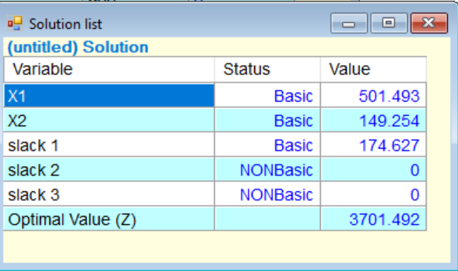
 |  |  | Implementacion | 0.125 | 0.25
 |  |  | Ganancias Hora | 5 | 8

A- CUAL ES LA PROGRAMACION DE HORAS A TRABAJAR EN EL SIGUIENTE MES ? Ventas Digitales: 501.493 horas.Reportería: 149.254 horas.
B-TENDREMOS PRESUPUESTO DE SOBRA EL SIGUIENTE MES?, CUAL ES EL AREA QUE CONSIDERA NECESARIO QUE SE INYECTE MAS PRESUPUESTO?
HAY PRESUPUESTO SOBRANTE DE 174.626 DOLARES EN EL AREA DE DESAROLLO; CONSIDERO QUE SE DEBERIA INVERTIR MAS EN LAS AREAS DE PRUEBAS DE CALIDAD, YA QUE AL DISTRIBUIR MEJOR EL PRESUPUESTO SOBRANTE EN LAS 3 AREAS NOS GENERARIA MAYORES GANANCIAS
 |  |  | RESTRICCIONES |  |  |  | SOLUCIONES
 |  |  | Desarollo |  | X1+1.5X2≤900
 |  |  | Pruebas de calidad |  | 0.5X1+0.33X2≤300
 |  |  | Implementacion |  | 0.125X1+0.25X2≤100

 |  |  |  |  |  |  | ANALISIS
En el análisis de la asignación de horas para los proyectos, se determinó que para maximizar los ingresos se deben asignar aproximadamente 501.5 horas al proyecto de Ventas Digitales y 149.3 horas al de Reportería, lo que generará un ingreso máximo de $3,701.49. El área de Desarrollo muestra una holgura de 174.6, lo que significa que no se está utilizando todo el presupuesto disponible de $900, ya que las restricciones en las áreas de Pruebas de Calidad e Implementación (con holgura cero) limitan la cantidad de horas que pueden asignarse a los proyectos antes de alcanzar su presupuesto máximo. Por lo tanto, es posible que se necesite aumentar el presupuesto en las áreas de Pruebas de Calidad e Implementación para mejorar los ingresos totales, ya que son estas áreas las que actualmente limitan la solución óptima.

Produccion de café
La empresa actualmente cuenta con dos líneas de producción que elaboran dos tipos de cafés.
La primera de ellas es la de café “Presto” con una capacidad de 37 sacos diarios (1 tonelada),
requiere 120 minutos y se emplean 5 kg de materia prima. Por otro lado, la línea encargada
de elaborar café “Musum” produce 65 sacos, con una demanda de 160 minutos y 10 kg de
materia prima. Como directriz de gerencia general no se pueden producir menos de 120
sacos, de lo contrario la capacidad ociosa de la planta generaría pérdidas. Las jornadas
laborales son de 450 minutos diarios y únicamente se cuenta con un reabasto de 25 kg de
materia prima diario. Cada saco de café Presto genera una ganancia de $85; mientras que los
sacos de café Musum generan una ganancia de $95. ¿Cuántas toneladas de cada café se
deberán de producir diariamente? ¿Cuál sería el beneficio máximo? ¿Tenemos sobrantes en
la capacidad de producción diaria en minutos o en la materia prima que se emplea? ¿Qué
comentarios se tienen al respecto?

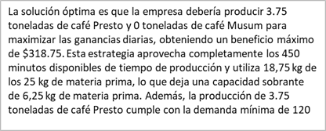
 | Objetivo |  |  |  | ANALISIS
 | Maximizar ganancias

 | Variables del juego
 | X | Es una produccion de Presto
 | Y | Es una produccion de Musum

 | Ecuacion de ganancias
 | 85x + 95Y
 | Zmax = 85x + 95y

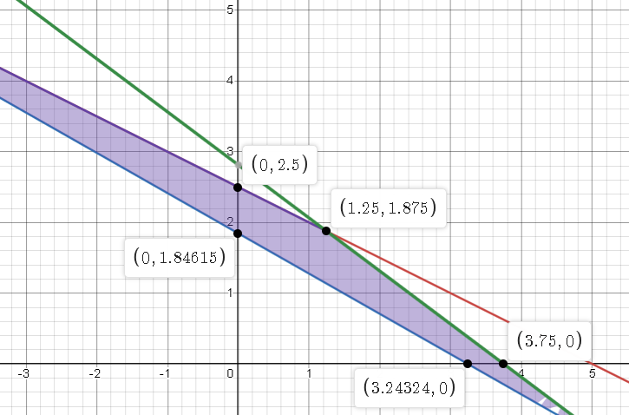
LINK: https://www.desmos.com/calculator/ywvyozhrn0 | Cuadreo de variables
 | Datos | tiempo | produccion | materia Prima
 | X | 120 | 37 sacos | 5kg
 | Y | 160 | 65 sacos | 10kg
 | total | 450 | 120 | 25
 | Restricciones
 | que la suma de ambos tiempos sea menor a 450
 | 120x + 160y <= 450
 | Que la suma de ambos producciones sea mayor a 120
 | 37X +65 Y >= 120
 | 5x + 10y <=25

 | Solucion
 | x | y | Zmax
 | 0 | 2.5 | 237.5
 | 0 | 1.84 | 174.8
 | 1.25 | 1.87 | 283.9
 | 3.24 | 0 | 275.4
 | 3.75 | 0 | 318.75

